Solicitud gráfica
 | Área: | Ciencias Naturales |  |  | Fecha:
 | Grado: | 10
 | Título del tema: | Las disoluciones |  |  | ¿Cuaderno de estudio o recurso? | Recurso
 | Editor: | Lyz Marcela Bernal |  |  | Motor del recurso | M5A

 | Código guión o recurso: | CN_10_15_REC300 | ← Para determinar este código, visite la hoja de Ayuda
 |  |  |  |  | ESPECIFICACIÓN DE ARCHIVOS A ENTREGAR
Núm. | Archivo Shutterstock o ruta en web | Imagen para: | Tipo | Ubicación de la imagen en el recurso M5A | Nombre imagen SMALL | Tamaño imagen SMALL | Nombre imagen ZOOM | Tamaño imagen ZOOM | Descripción | Observaciones
IMG01 | Ver Descripción y observaciones | Recurso M5A | Ilustración | Contenido | CN_10_15_REC300_IMG01n.png | 286 x 286 px | CN_10_15_REC300_IMG01a.png | 500 x 500 px | 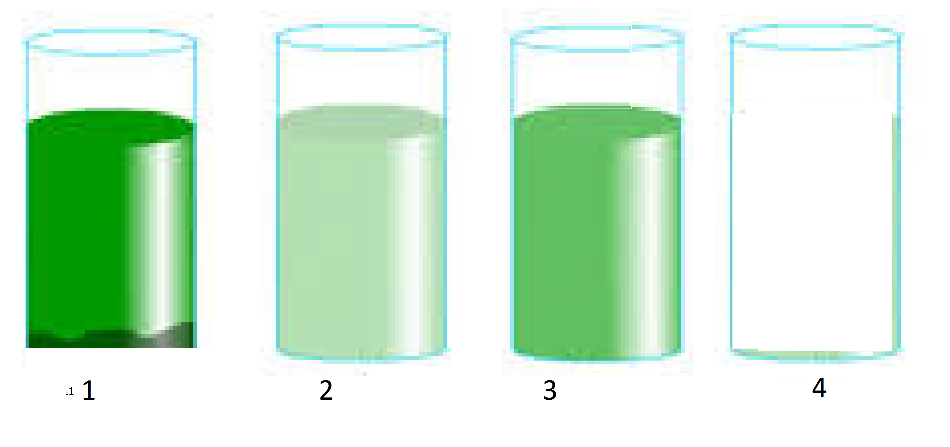 | Realizar ilustración igual a la imagen guía. En el frasco 4 incluir agua igual volumen al los otros
IMG02 | Ver Descripción y observaciones | Recurso M5A | Ilustración | Contenido | CN_10_15_REC300_IMG02n.png | 286 x 286 px | CN_10_15_REC300_IMG02a.png | 500 x 500 px |  | Realizar ilustración igual a la imagen guía. Se deja balones para que se realicen similar y tengan en cuenta la porporción del tamaño al variar el volumen. El color del líquido transparente

